NORMALIZACION
NORMALIZACION

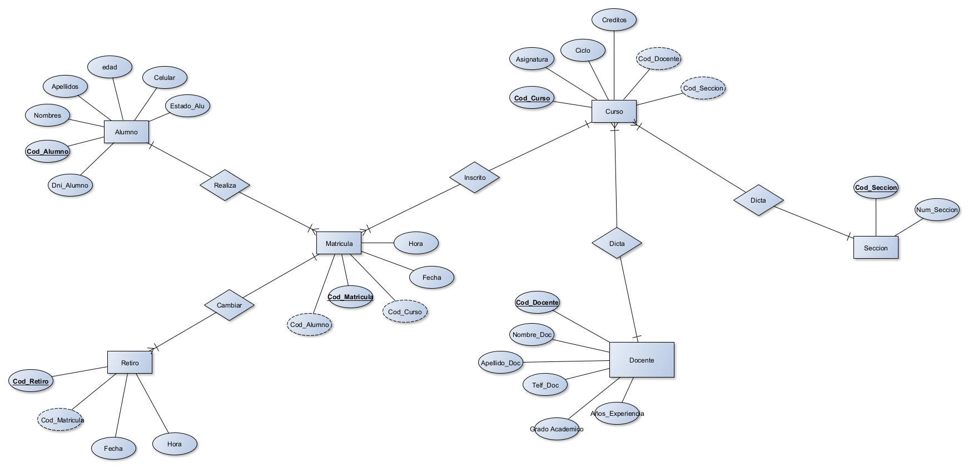

COLEGIO | Cod_Matricula | Hora_Matri | Fecha_Matri | Cod_Alumno | Nombres | Apellidos | Edad | Celular | Estado | DNI_Alumno | Cod_Curso | Asignatura | Ciclo | Creditos
 | Cod_docente | Nombre_Doc | Apellido_Doc | Telf_Doc | Grado_Academico | Años_Experiencia | Cod_Retiro | Cod_Matricula | Fecha_Retiro | Hora_Retiro | Cod_Seccion | Num_Seccion
PRIMERA FORMA DE NORMALIZACION

MATRICULA | Cod_Matricula | Fecha | Hora | Cod_Alumno | Nombres_Alumno | Apellidos_Alumno | Edad | Celular | Estado_Alumno | DNI
 | Cod_Matricula | Cod_Curso | Asignatura_Curso | Ciclo | Creditos | Cod_Docente | Nombre_Doc | Apellido_Doc | Telf_Doc | Grado_Academico | Años_Experiencia | Cod_Seccion | Num_Seccion
 | Cod_Matricula | Cod_Retiro | Fecha | Hora

SEGUNDA FORMA DE NORMALIZACION

MATRICULA | Cod_Matricula | Fecha | Hora | Cod_Alumno | Nombres_Alumno | Apellidos_Alumno | Edad | Celular | Estado_Alumno | DNI
CURSO | Cod_Matricula | Cod_Curso | Cod_Docente | Nombre_Doc | Nombre_Doc | Apellido_Doc | Telf_Doc | Grado_Academico | Años_Experiencia | Cod_Seccion | Num_Seccion
INFO_CURSO | Cod_Curso | Asignatura_Curso | Asignatura_Curso | Ciclo | Creditos
RETIRO | Cod_Matricula | Cod_Retiro | Fecha | Hora

TERCERA FORMA DE NORMALIZACION

MATRICULA | Cod_Matricula | Fecha | Hora | Cod_Alumno
ALUMNO | Cod_Alumno | Nombres_Alumno | Apellidos_Alumno | Edad | Celular | Estado_Alumno | DNI
CURSO | Cod_Matricula | Cod_Curso | Cod_Docente | Cod_Seccion
INFO_CURSO | Cod_Curso | Asignatura_Curso | Cod_Curso | Asignatura | Ciclo | Creditos
INFO_DOC | Cod_Docente | Nombre_Doc | Nombre_Doc | Apellido_Doc | Telf_Doc | Grado_Academico | Años_Experiencia
INFO_SECCION | Cod_Seccion | Num_Seccion
RETIRO | Cod_Matricula | Cod_Retiro | Fecha | Hora

